信用交易
融资融券市场交易数据统计（20221010）

标的证券 | 融资融券余额（亿元） | 融资余额（亿元） | 融券余额（亿元） | 融资买入额（亿元） | 融资融券规模变化（亿元） | 融资余额增幅(‰) | 融券余额增幅(%)
统计数据 | 15,366.63 | 14,442.49 | 924.14 | 358.85 | -15.73 | 0.48 | -2.39
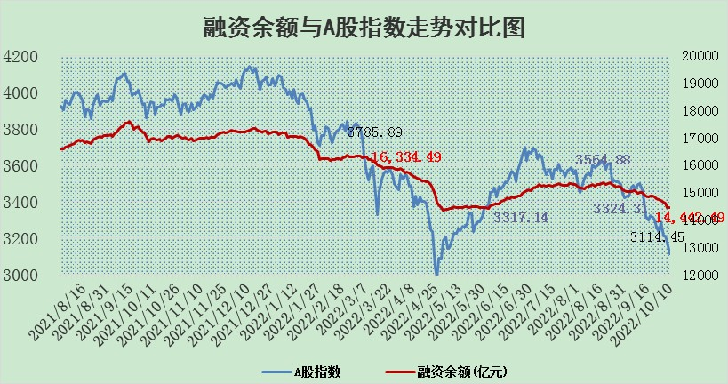

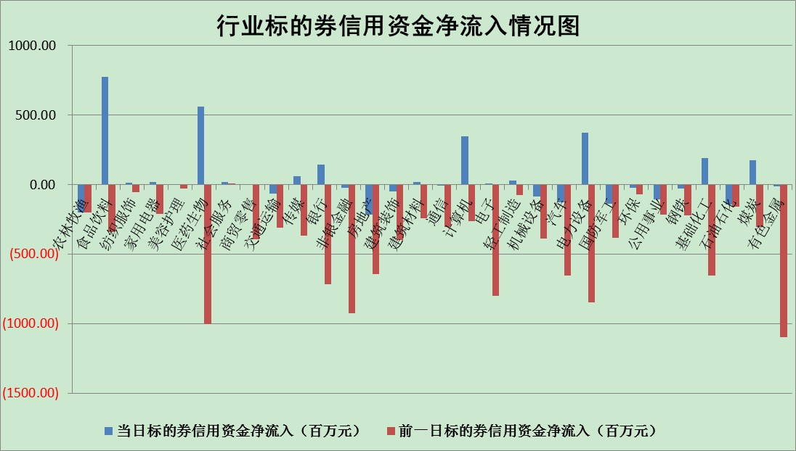

标的基金代码 | 标的基金简称 | 融资余额/市值(%) | 融资余额增幅(%) | 融资买入额/成交金额(%) | （融资余额净增额-融券余额净增额）/市值(‱) | 融券余额降幅(%) | ABS[（融资余额净增额-融券余额净增额）/市值净增额-1](%)
159902 | 华夏中小板ETF | 2.15 | 2.03 | 0.25 | 2.84 | -2.52 | 101.10
159915 | 易方达创业板ETF | 2.95 | 8.54 | 301174.50 | 21.51 | -3.50 | 108.47
159919 | 嘉实沪深300ETF | 5.61 | 0.44 | 3.85 | 4.93 | 28.70 | 102.14
159920 | 华夏恒生ETF | 93.97 | -0.42 | 3.73 | -39.75 | -14.91 | 493.93
159922 | 嘉实中证500ETF | 0.39 | 1.69 | 73.59 | 6.37 | 0.95 | 104.52
159925 | 南方沪深300ETF | 0.02 | 37.95 | 0.04 | 0.60 | 0.00 | 100.29
159928 | 消费ETF | 0.93 | 4.56 | 9.15 | 4.27 | 2.50 | 101.39
159934 | 易方达黄金ETF | 426.22 | -0.54 | 6.58 | -232.88 | 0.00 | 413.81
159939 | 全指信息技术ETF | 1.19 | 39.32 | 201.73 | 32.73 | 0.00 | 107.93
159940 | 全指金融地产ETF | 0.42 | 6.88 | 0.09 | 2.69 | 0.00 | 101.78
159995 | 半导体芯片ETF | 2.31 | 5.10 | 278.48 | 10.71 | -4.56 | 101.55
159997 | 天弘中证电子ETF | 2.83 | 0.37 | 25.33 | 1.43 | 5.24 | 100.26
159998 | 天弘中证计算机主题ETF | 0.15 | 3.65 | 0.01 | 0.51 | 0.00 | 100.14
510050 | 华夏上证50ETF | 9.50 | 1.54 | 226.88 | 14.47 | 1.20 | 117.53
510180 | 华安上证180ETF | 0.53 | 0.79 | 1.90 | 0.30 | -38.11 | 100.15
510880 | 华泰柏瑞红利ETF | 0.19 | 1.33 | 0.46 | -1.18 | -72.14 | 107.49
510900 | 易方达恒生H股ETF | 156.38 | -0.58 | 7.76 | -91.79 | 0.00 | 64.76
511010 | 5年期国债ETF | 0.00 | 0.00 | 0.00 | 0.00 | 0.00 | 100.00
511380 | 可转债及可交换债券ETF | 26.05 | -1.47 | 1.19 | -38.98 | 0.00 | 205.99
512000 | 全指证券ETF | 7.97 | -0.79 | 21.52 | -5.89 | 1.45 | 94.25
512010 | 沪深300医药卫生ETF | 5.78 | 2.39 | 40.30 | 13.90 | 1.82 | 104.51
512070 | 沪深300非银ETF | 2.79 | -0.34 | 22.80 | -1.07 | -1.04 | 96.77
512400 | 南方中证申万有色金属ETF | 1.32 | -5.73 | 0.89 | -9.53 | -2.45 | 95.69
512580 | 广发中证环保产业ETF | 0.73 | -1.72 | 0.06 | -0.31 | 1.98 | 99.91
512660 | 国泰中证军工ETF | 3.31 | 0.77 | 26.69 | 5.01 | 4.04 | 102.47
512800 | 华宝中证银行ETF | 12.78 | 0.85 | 4.75 | 10.23 | -1.82 | 105.93
512980 | 广发中证传媒ETF | 2.27 | 0.59 | 132.22 | 1.40 | 2.66 | 100.48
515030 | 华夏中证新能源汽车ETF | 1.82 | 1.48 | 8.39 | 3.02 | 2.73 | 101.19
515050 | 华夏中证5G通信主题ETF | 2.13 | 4.50 | 64.14 | 9.42 | 4.51 | 102.04
515070 | 华夏中证人工智能ETF | 2.05 | 6.60 | 2.19 | 12.67 | 0.00 | 102.62
标的股票比较指标 |  | 融资余额/流通A股市值(%) | 融资余额增幅(%) | 融资买入额/成交金额(%) | （融资余额净增额-融券余额净增额）/流通A股市值(‱) | 融券余额降幅(%) | ABS[（融资余额净增额-融券余额净增额）/流通A股市值净增额-1](%)
前十名标的个股 |  | 众应互联 | 龙津药业 | 卫士通 | 卫士通 | 新力金融 | 卫士通
 |  | 数知科技 | 芯源微 | 张裕A | 莱茵生物 | 上海雅仕 | 科翔股份
 |  | 丹邦科技 | 天房发展 | 天玑科技 | 天房发展 | 路德环境 | 腾达建设
 |  | 易见股份 | 卫士通 | 铜峰电子 | 龙津药业 | 合众思壮 | 三美股份
 |  | 聚龙股份 | 中润资源 | 腾达建设 | 沧州大化 | 楚天高速 | 中成股份
 |  | 绿庭投资 | 海油发展 | 安徽合力 | 铜峰电子 | 报喜鸟 | 中材国际
 |  | 西水股份 | 立华股份 | 海康威视 | 芯源微 | 恒宝股份 | 亚通股份
 |  | 仁东控股 | 莱伯泰科 | 科翔股份 | 莱伯泰科 | 首航高科 | 隆平高科
 |  | 数码科技 | 顾家家居 | 亚通股份 | 华帝股份 | 先惠技术 | 华帝股份
 |  | 全柴动力 | 邮储银行 | 莱宝高科 | 华策影视 | 上海九百 | 攀钢钒钛
后十名标的个股 |  | 广田集团 | 海晨股份 | 广田集团 | 世联行 | 晋亿实业 | 恒铭达
 |  | 延安必康 | 康缘药业 | 延安必康 | 任子行 | 明阳电路 | 国新能源
 |  | 曙光股份 | 世联行 | 曙光股份 | 中成股份 | 莱茵生物 | 谱尼测试
 |  | 龙净环保 | 山西汾酒 | 龙净环保 | 黄河旋风 | 佛山照明 | 招商积余
 |  | 中嘉博创 | 松原股份 | 中嘉博创 | 智光电气 | 号百控股 | 联化科技
 |  | 泰禾集团 | 金地集团 | 泰禾集团 | 联创光电 | 国中水务 | 珍宝岛
 |  | 苏宁易购 | 唐山港 | 苏宁易购 | 康缘药业 | 永安行 | 东方集团
 |  | 中信国安 | 步科股份 | 中信国安 | 海晨股份 | 天阳科技 | 万邦达
 |  | 台海核电 | 东山精密 | 台海核电 | 恒逸石化 | 靖远煤电 | 汉森制药
 |  | 当代文体 | 中成股份 | 当代文体 | 步科股份 | 包钢股份 | 任子行
说明：1.以上普通交易数据和信用交易数据皆以交易日收盘后数据为基准；2.上述标的证券总数据只计算标的证券市场总数据，不包括从标的证券中调出去标的证券数据，所以与交易所公布的总值略有不同； 3.上述行业采用申万一级行业分类；4.以上标的基金和标的个股中比较的6个指标值中：前5个（从左至右）为正向指标，值越大排名越靠前；第6个为逆向指标，值越小，排名越靠前；5.第6个指标中ABS[]表示求绝对值，其主要用于考量信用资金相对净流入对股价相对净变化的贡献程度；6.数据来源：wind，交易所。

